画面layout
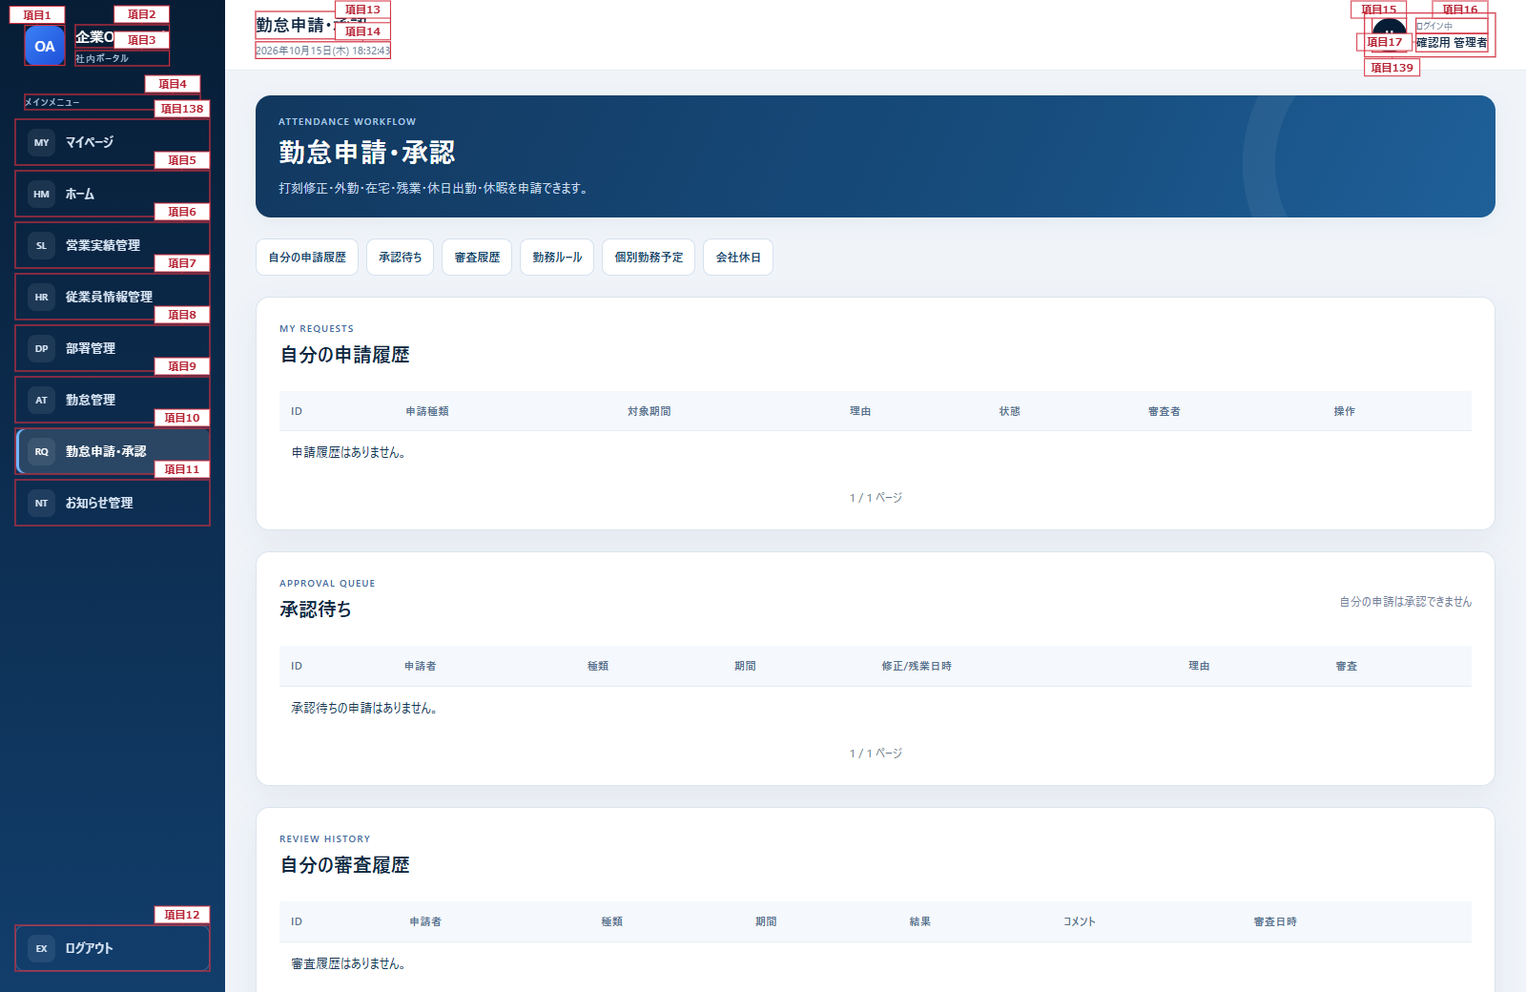
勤怠申請・承認画面 詳細設計書
文書名：画面レイアウト ｜ 版：0.2／共通仕様：09
番号は項目定義に対応。反復する表はヘッダーと代表行を標注し、全行へ同じ定義を適用する。 共通メニュー及びヘッダーは共通部改訂図を適用する。本文の既存項目番号は変更しない。
勤怠申請・承認画面（管理者・全ページ）

項目2
項目13
項目14
項目15
項目16

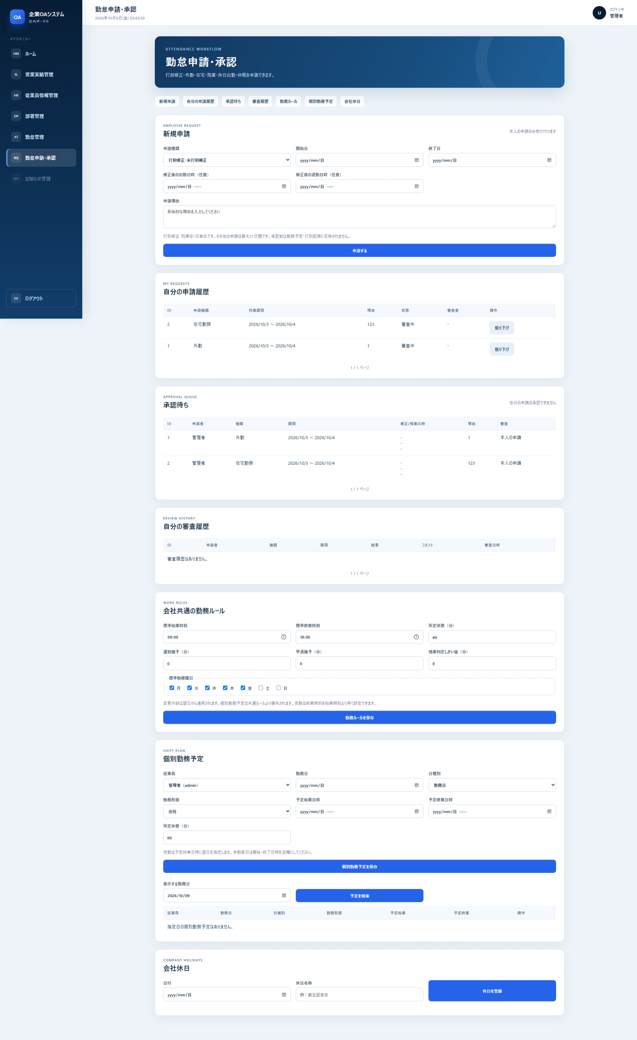
項目1
項目3
項目17
項目4
項目18
項目5
項目19
項目6
項目20

項目7

項目8
項目21
項目22
項目23
項目24
項目25
項目26
項目27
項目28
項目30
項目9
項目29
項目31
項目33
項目35
項目10
項目32
項目34
項目37
項目39
項目36
項目11
項目38
項目40

項目41
項目42

項目43
項目44

項目45
項目12
項目46

項目55

項目54

項目47
項目48
項目49
項目50
項目51
項目52
項目53
項目56
項目58
項目57

項目66

項目59
項目60
項目61
項目62
項目63
項目64
項目65
項目67

項目68

項目76
項目77

項目69
項目70
項目71
項目72
項目73
項目74
項目75
項目78
項目79
項目80
項目82
項目84
項目81
項目83
項目86
項目88
項目90
項目85
項目87
項目89

項目92
項目91
項目93
項目94
項目95
項目96
項目97
項目98
項目99

項目100
項目101

項目102
項目103
項目105
項目104
項目106
項目108
項目107

項目110
項目112
項目114
項目109
項目111
項目113
項目115
項目116
項目117

項目118
項目119

項目120
項目121
項目122

項目130
項目123
項目124
項目125
項目126
項目127
項目128
項目129

項目131
項目132
項目133
項目135
項目134
項目136
項目137

共通部改訂図（メニュー・ヘッダー）

